Talnaútlit-15%
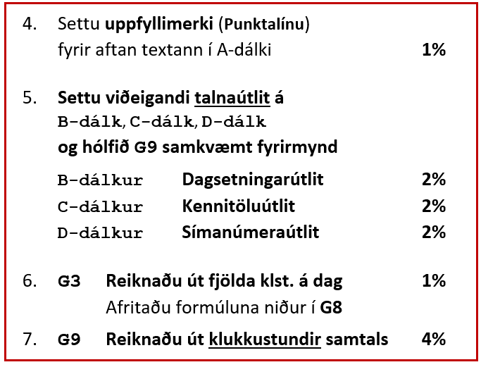
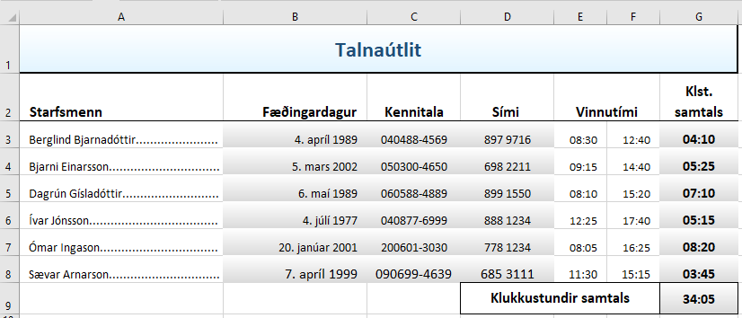
Vistaðu
Vistaðu
Sýnishorn
Talnaútlit
Starfsmenn | Fæðingardagur | Kennitala | Sími | Vinnutími |  | Klst. samtals
Berglind Bjarnadóttir | 1989-04-04 | 404884569 | 8979716 | 8:30:00 | 12:40:00
Bjarni Einarsson | 2002-03-05 | 503004650 | 6982211 | 9:15:00 | 14:40:00
Dagrún Gísladóttir | 1989-05-06 | 605884889 | 8991550 | 8:10:00 | 15:20:00
Ívar Jónsson | 1977-07-04 | 408776999 | 8881234 | 12:25:00 | 17:40:00
Ómar Ingason | 2001-01-20 | 2006013030 | 7781234 | 8:05:00 | 16:25:00
Sævar Arnarson | 1999-04-07 | 906994639 | 6853111 | 11:30:00 | 15:15:00
 |  |  | Klukkustundir samtals

Kjöt-16%
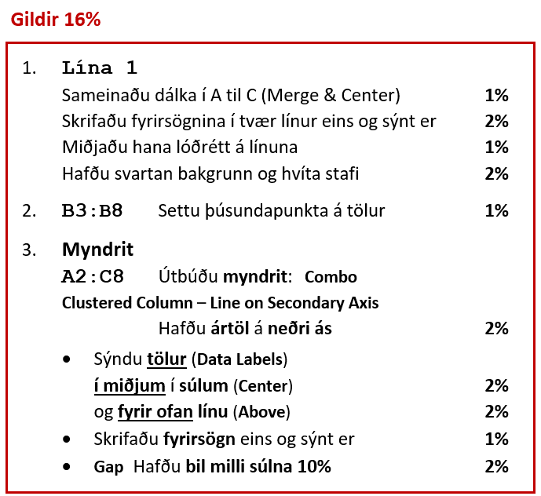
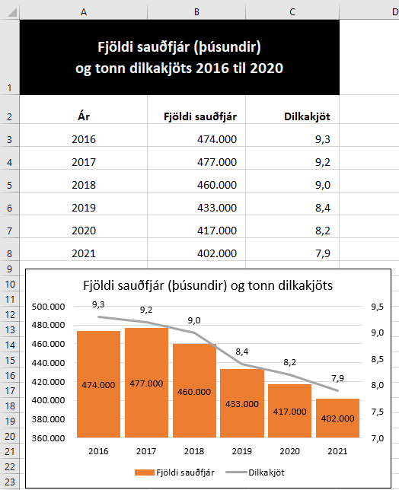
Vistaðu
Vistaðu
Sýnishorn
Ár | Fjöldi sauðfjár | Dilkakjöt
2016 | 474000 | 9.3
2017 | 477000 | 9.2
2018 | 460000 | 9.0
2019 | 433000 | 8.4
2020 | 417000 | 8.2
2021 | 402000 | 7.9

Banki-17%
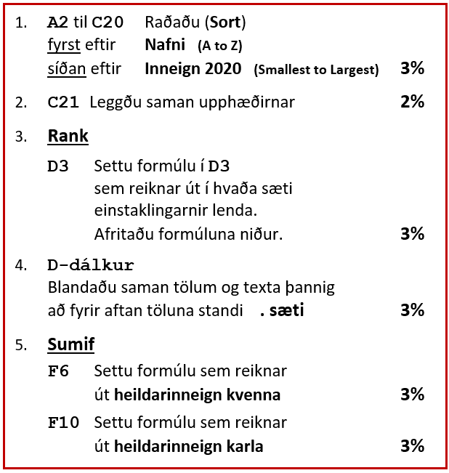
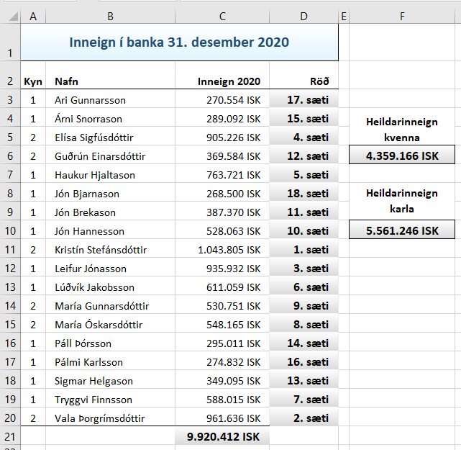
Sýnishorn
Vistaðu
Vistaðu
Inneign í banka 31. desember 2020
Kyn | Nafn | Inneign 2020 | Röð
2 | Elísa Sigfúsdóttir | 905,226 ISK
1 | Haukur Hjaltason | 763,721 ISK |  | Heildarinneign kvenna
1 | Árni Snorrason | 289,092 ISK
2 | Kristín Stefánsdóttir | 1,043,805 ISK
2 | Guðrún Einarsdóttir | 369,584 ISK
1 | Ari Gunnarsson | 270,554 ISK |  | Heildarinneign karla
2 | María Gunnarsdóttir | 530,751 ISK
2 | María Óskarsdóttir | 548,165 ISK
1 | Jón Bjarnason | 268,500 ISK
1 | Jón Brekason | 387,370 ISK
1 | Jón Hannesson | 528,063 ISK
1 | Leifur Jónasson | 935,932 ISK
1 | Lúðvík Jakobsson | 611,059 ISK
2 | Vala Þorgrímsdóttir | 961,636 ISK
1 | Páll Þórsson | 295,011 ISK
1 | Pálmi Karlsson | 274,832 ISK
1 | Sigmar Helgason | 349,095 ISK
1 | Tryggvi Finnsson | 588,015 ISK

Tilboð-10%
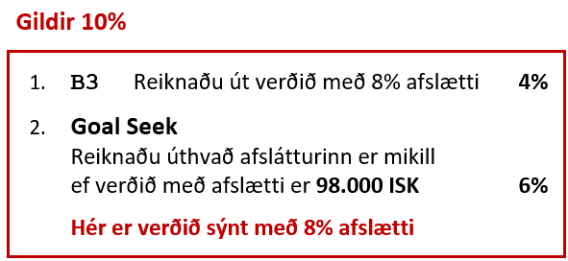
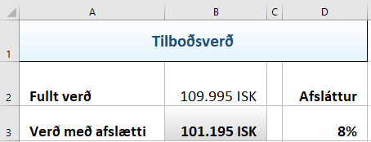
Sýnishorn
Vistaðu
Vistaðu
Tilboðsverð
Fullt verð | 109,995 ISK | Afsláttur
Verð með afslætti |  | 8%

Deiling-5%
Paste Special |  |  |  |  | 12.7
Deildu í (Divide) allar tölur hér fyrir neðan með tölunni í hólfinu F1 án þess að nota formúlu. – Taktu aukastafi af.
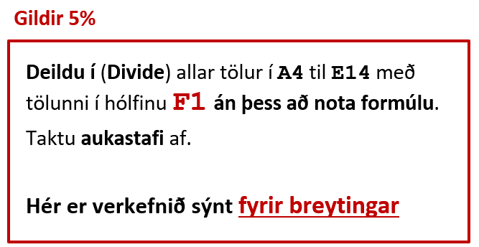
Vistaðu
992 | 1,243 | 494 | 984 | 930
919 | 982 | 475 | 935 | 819
599 | 490 | 501 | 958 | 513
943 | 874 | 965 | 915 | 957
889 | 496 | 996 | 496 | 585
985 | 983 | 599 | 827 | 938
907 | 956 | 800 | 492 | 480
1,198 | 980 | 534 | 685 | 941
500 | 501 | 1,002 | 460 | 935
1,321 | 1,294 | 949 | 906 | 630
971 | 590 | 971 | 496 | 912

Flokkun-21%
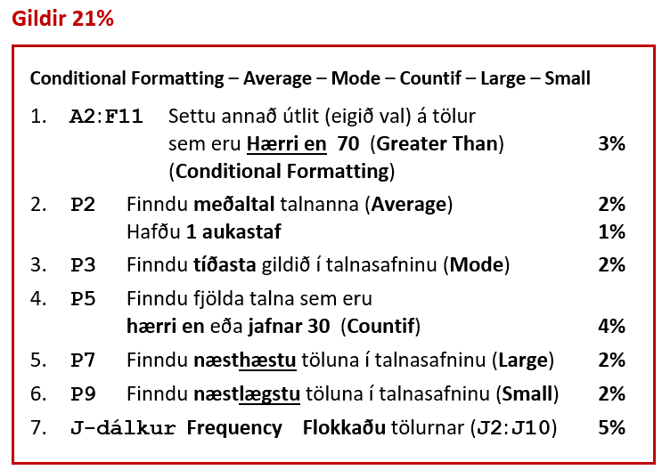
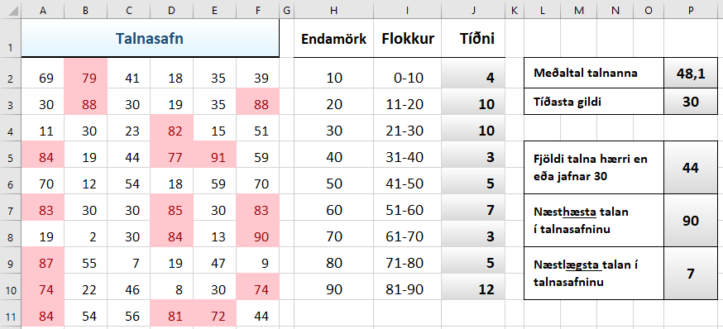
Vistaðu
Vistaðu
Sýnishorn
Talnasafn |  |  |  |  |  | Endamörk | Flokkur | Tíðni
69 | 79 | 41 | 18 | 35 | 39 | 10 | 0-10 |  | Meðaltal talnanna
30 | 88 | 30 | 19 | 35 | 88 | 20 | 11-20 |  | Tíðasta gildi
11 | 30 | 23 | 82 | 15 | 51 | 30 | 21-30
84 | 19 | 44 | 77 | 91 | 59 | 40 | 31-40 |  | Fjöldi talna hærri en eða jafnar 30
70 | 12 | 54 | 18 | 59 | 70 | 50 | 41-50
83 | 30 | 30 | 85 | 30 | 83 | 60 | 51-60 |  | Næsthæsta talan í talnasafninu
19 | 2 | 30 | 84 | 13 | 90 | 70 | 61-70
87 | 55 | 7 | 19 | 47 | 9 | 80 | 71-80 |  | Næstlægsta talan í talnasafninu
74 | 22 | 46 | 8 | 30 | 74 | 90 | 81-90
84 | 54 | 56 | 81 | 72 | 44

Einkunn-16%
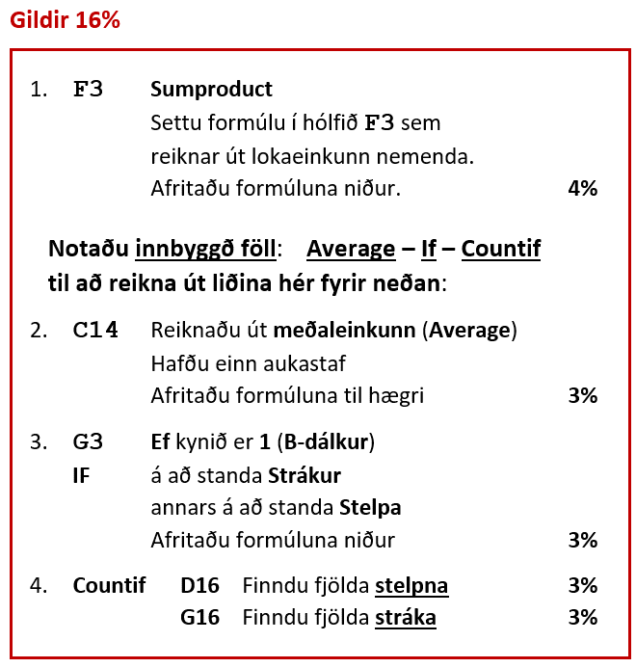
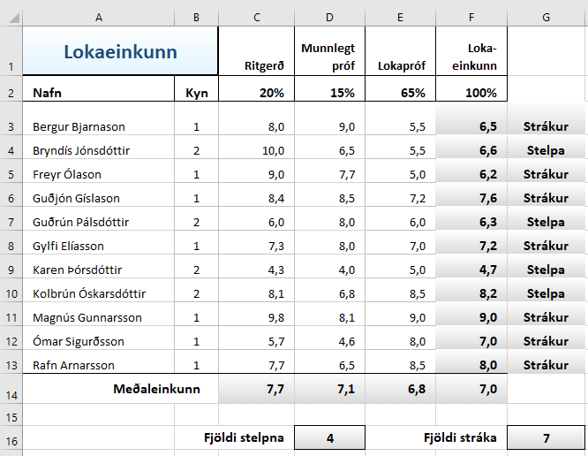
Vistaðu.
Farðu vel yfir og skilaðu prófinu í réttan tengil í Innu.
Vistaðu
Vistaðu
Vistaðu
Sýnishorn
Lokaeinkunn |  | Ritgerð | Munnlegt próf | Lokapróf | Loka-einkunn
Nafn | Kyn | 20% | 15% | 65% | 100%
Bergur Bjarnason | 1 | 8.0 | 9.0 | 5.5
Bryndís Jónsdóttir | 2 | 10.0 | 6.5 | 5.5
Freyr Ólason | 1 | 9.0 | 7.7 | 5.0
Guðjón Gíslason | 1 | 8.4 | 8.5 | 7.2
Guðrún Pálsdóttir | 2 | 6.0 | 8.0 | 6.0
Gylfi Elíasson | 1 | 7.3 | 8.0 | 7.0
Karen Þórsdóttir | 2 | 4.3 | 4.0 | 5.0
Kolbrún Óskarsdóttir | 2 | 8.1 | 6.8 | 8.5
Magnús Gunnarsson | 1 | 9.8 | 8.1 | 9.0
Ómar Sigurðsson | 1 | 5.7 | 4.6 | 8.0
Rafn Arnarsson | 1 | 7.7 | 6.5 | 8.5
Meðaleinkunn

 | Fjöldi stelpna |  |  | Fjöldi stráka

